상품제안서
베이직 노트북가방 | 상품코드: F18118

 |  |  |  |  |  |  | 02-412-0044 | www.easy1.co.kr
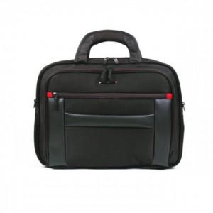

【상세/제작정보】 | <p>*인쇄 별도 문의 바랍니다*</p>

【인쇄/포장옵션】 | / 포장불가능

【공급단가】 | 수량 | 20~ | 50~ | 100~ | 300~ | 500~
*VAT별도 | 단가 | 40,500원 | 39,000원 | 37,500원 | 36,000원 | 35,100원

【상품 URL】 | https://dev.easy1.co.kr:443/src/goods_detail.php?gdno=18118

